Лист1
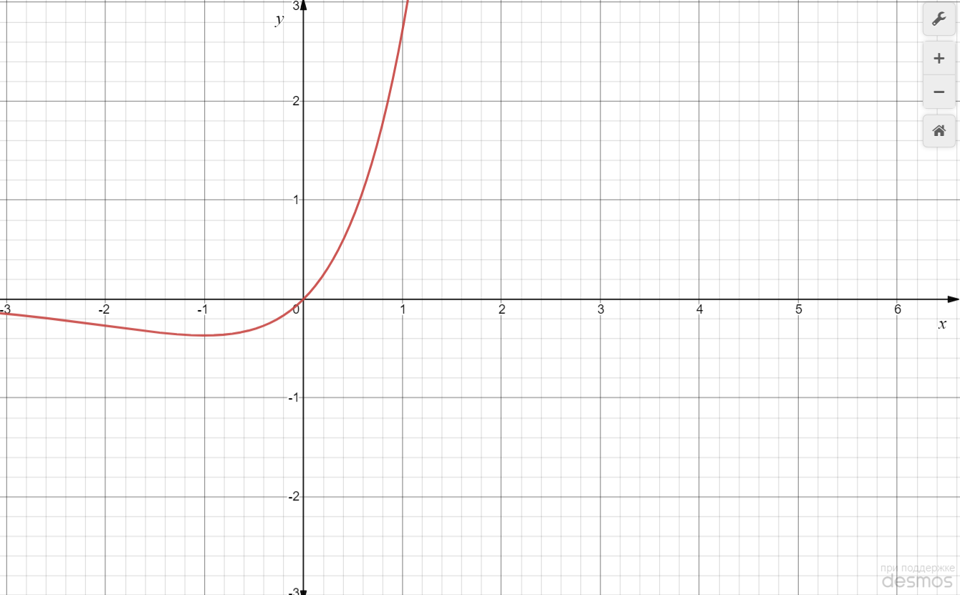
Порядок виконання роботи 1. Вивчити метод Ньютона. 2. Побудувати за допомогою пакета Mіcrosoft Excel або MathCad графік функції f (x). Залежно від його вигляду знайти точку мі- німуму або максимуму цієї функції на відрізку [a, b] за методом Ньютона. Почати пошук з точки x = a. Варіант згідно з номером у списку групи.

Варіант 11: | f (x) = x ex, [–2; 0]

Судячи по графіку функції та заданому інтервалу, будемо шукати точку мінімуму на відрізку [-2;0] методом Ньютона.
x1 = -1,5;
ε = 0,01;
Знаходимо першу та другу похідні функції f (x):
f´ (x) = e^x+x*e^x;
f´´(x) = 2e^x+x*e^x;

Ітерація 1:
x1 = -1,5; | f´ (x1) = -0,11; | f´´ (x1) = 0,11;

Ітерація 2:
x2 =x1 – f´ (x1) / f´´ (x1) = -1,5 - (-0,11)/0,11 = -0,5 | f´ (x2) = 0,3; | f´´ (x2) = 0,9;

Ітерація 3:
x3 =x2 – f´ (x2) / f´´ (x2) = -0,5 - 0,3/0,9 = -0,83 | f´ (x3) = 0,07; | f´´ (x3) = 0,51;

Ітерація 4:
x4 =x3 – f´ (x3) / f´´ (x3) = -0,83 - 0,07/0,51 = -0,97 | f´ (x4) = 0,011; | f´´ (x4) = 0,390;

Ітерація 5:
x5 =x4 – f´ (x4) / f´´ (x4) = -0,97 - 0,011/0,390 = -0,99 | f´ (x5) = 0,004; | f´´ (x5) = 0,375;

Розрахунок можна зупинити, оскільки |f´ (x5)| < ε.
Отже, отримана точка мінімального значення функції x = -0,99

